estructura de la tabla
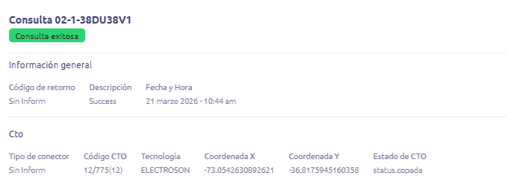

Nombre de la tabla | consulta_ticket_vecino_onfide

Campo | Tipo de dato | Descripción | Ejemplo del dato | PK/FK
ID_CONSULTA_TABLA | INT(PK) | identificador unico de la fila | 1 | PK
id_consulta | VARCHAR(50) | ID de la consulta (ej: 02-1-38DU38V1) | 02-1-38DU38V1
fecha_hora | DATETIME | Fecha y hora de la consulta | 3/21/26
estado_consulta | VARCHAR(50) | Resultado de la consulta | Consulta exitosa
codigo_retorno | VARCHAR(50) | Código de retorno | Sin Inform
descripcion | VARCHAR(100) | Descripción del resultado | Success
tipo_conector | VARCHAR(50) | Tipo de conector | Sin Inform
codigo_cto | VARCHAR(50) | Código de CTO | 12/775(12)
tecnologia | VARCHAR(50) | Tecnología | ELECTROSON
coordenada_x | DECIMAL(12,8) | Longitud | -7,305,426,308
coordenada_y | DECIMAL(12,8) | Latitud | -3,681,759,451
estado_cto | VARCHAR(50) | Estado de la CTO | copada
access_id | VARCHAR(50) | ID de acceso | Anónimo
puerto_fisico | INT | Puerto físico | 1
cuenta_logica | INT | Cuenta lógica | 89
posicion | VARCHAR(50) | Posición del acceso | 0/2/0/19
potencia_antes_rx | DECIMAL(10,5) | Potencia antes | -1,612,426
potencia_actual_rc | DECIMAL(10,5) | Potencia actual | NULL
estado_puerto | VARCHAR(100) | Estado del puerto | NO_OK - Ocupado
descripcion_status | VARCHAR(255) | Detalle del estado | ONT desconectada o no configurada

{
"access_id": "Anónimo",
"puerto_fisico": 1,
"cuenta_logica": 97,
"posicion": "0/14/14/2",
"potencia_antes_rx": -20.11,
"potencia_actual_rc": -20.08,
"estado_puerto": "OK - Ocupado",
"descripcion_status": "Access OK",
"id_consulta": "02-1-3J22DI8F",
"fecha_hora": "2026-03-25 13:42:00",
"estado_consulta": "Consulta exitosa",
"codigo_retorno": "Sin Inform",
"descripcion": "Success",
"tipo_conector": "SC/APC_BA",
"codigo_cto": "13/403",
"tecnologia": "HUAWEI",
"coordenada_x": -70.74970333,
"coordenada_y": -33.45880618,
"estado_cto": "Disponible"
}

